Sheet1
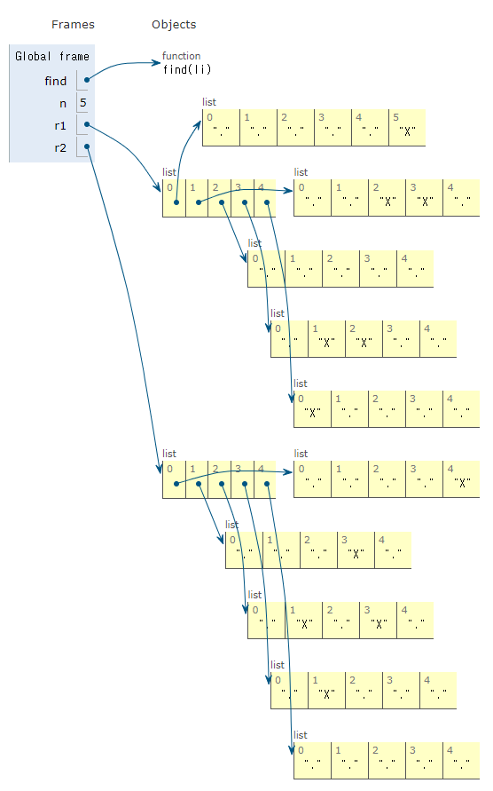
백준 1652
그냥 자면 안되겠니
 | 배열 | 0 | 1 | 2 | 3 | 4 | 행 | 5
 | 0 |  |  |  |  |  | 1
 | 1 |  |  |  |  |  | 1
 | 2 |  |  |  |  |  | 1
 | 3 |  |  |  |  |  | 1
 | 4 |  |  |  |  |  | 1

 | 열 | 1 | 1 | 0 | 1 | 1
 | 4

220810
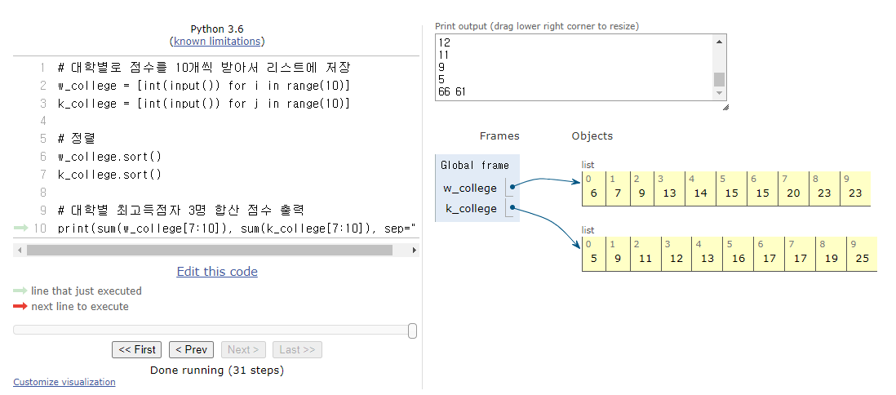
백준1598

입력한 수를 각자 1씩 빼줬을 때 아래와 같이 됌
n // 4 | 0 | 1 | 2 | 3 | 4 | 5 | 6 | 7 | 8 | 9 | n % 4
 | 0 | 4 | 8 | 12 | 16 | 20 | 24 | 28 | 32 | 36 | 0
 | 1 | 5 | 9 | 13 | 17 | 21 | 25 | 29 | 33 | 37 | 1
 | 2 | 6 | 10 | 14 | 18 | 22 | 26 | 30 | 34 | 38 | 2
 | 3 | 7 | 11 | 15 | 19 | 23 | 27 | 31 | 35 | 39 | 3

 |  |  | 가로 | 6 |  | 세로 | 2

백준5576
1. 입력값을 리스트로 저장
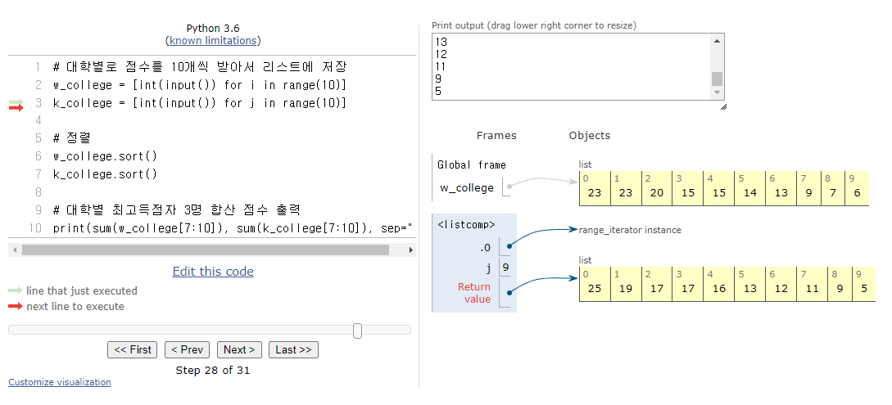

2. 리스트 저장 후 큰 값 3개 합하여 출력

220811
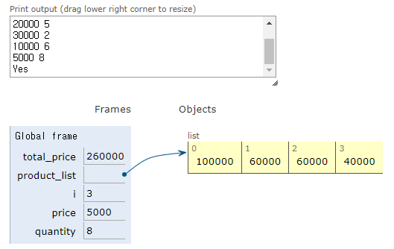
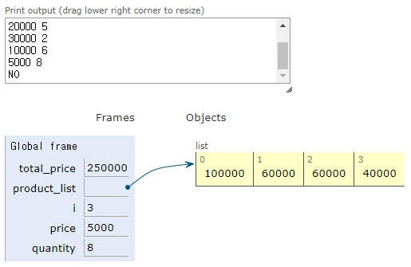
백준25304
계산 금액과 영수증 내역이 맞는지 확인하기

예제 입력 1 | 예제 입력 2

